CONCEPTOS
 | INTRODUCCIÓN

Las tablas dinámicas nos permiten procesar una amplia cantidad de datos en segundos. Presentar ese reporte tan complicado de ahora en adelante nunca será un problema para ti. En esta unidad aprenderemos lo siguiente: Concepto breve de tabla dinámica – Partes de una tabla dinámica – Crear tabla dinámica en la misma hoja – Crear tabla dinámica en nueva hoja – Formato de tablas dinámicas – Mostrar Valores como – Campos calculados – Gráficos
CONCEPTO
Una tabla dinámica (también conocida como Piloto de datos) permite combinar, comparar y analizar grandes volúmenes de datos. Gracias a ellas podemos ver diferentes resúmenes de los datos originales, mostrar información detallada sobre áreas de interés y crear informes. Son interactivas. Los datos pueden organizarse, reorganizarse y resumirse usando diferentes criterios. Las tablas dinámicas son una herramienta para análisis de datos. Se encargan de resumir y ordenar información. Permiten analizar una gran cantidad de columnas, ayudando a visualizar únicamente la información relevante, con lo que el análisis se torna más sencillo. Por lo tanto, y resumiendo, una tabla dinámica se creará a partir de los datos existentes en otra tabla, que llamamos tabla de datos original, y nos permitirá con absoluta facilidad presentar estos mismos datos de forma que su análisis resulte más sencillo.

CREACIÓN DE UNA TABLA DINÁMICA
Para su creación primeramente debemos seleccionar la base de datos que queremos utilizar y nos dirigimos a la pestaña instertar. En el sector de Tablas, encontraremos tablas dinámicas y tablas dinámicas recomendadas, está última es una tabla dinámica sugerida por el propio Excel. Seleccionamos y listo.

PARTES DE UNA TABLA DINÁMICA
Como habíamos mencionado antes las tablas dinámicas dependen de una base de datos. Al insertar la tabla se nos desplegará estos campos, que corresponden a los nombres de las columnas de nuestra base de datos. Luego encontraremos un mensaje que nos dice "Arrastra los campos entre las áreas siguientes". En dicho sector debemos ir colocando los campos para que la tabla dinámica vaya tomando forma. Filtros: Como su nombre lo dice filtra los datos de la base matríz, generalmente suele ser fechas, ciudades, países, departamentos etc. Columnas: Coloca los datos a lo largo de las columnas. (Poco utilizado) Filas: Coloca los datos a lo largo de las filas. (Mayormente utilizado) Valores: Sector para colocar valores numéricos como salarios etc. Se colocan directamente en una columna.

EJEMPLO. EJERCICIO 1.1
En este ejemplo podemos observar que se creo una tabla dinámica y se colocaron los países en el sector de filtros para solo obtener los datos de Brasil. Luego en las filas se colocaron primero la ciudades y luegos las fechas (EL ÓRDEN ES IMPORTANTE ) y por último las cantidades vendidas en el sector de valores que hace que automáticamente se cree una columna con el mismo nombre del rótulo de comlumna seleccionado. Para poder hallar el promedio simplemente se volvió a insertar el campo de cantidad vendida y se cambió la forma de visualización a promedio presionando clic derecho y luego "Resumir valores por" o "Configuración de Campo de Valor"

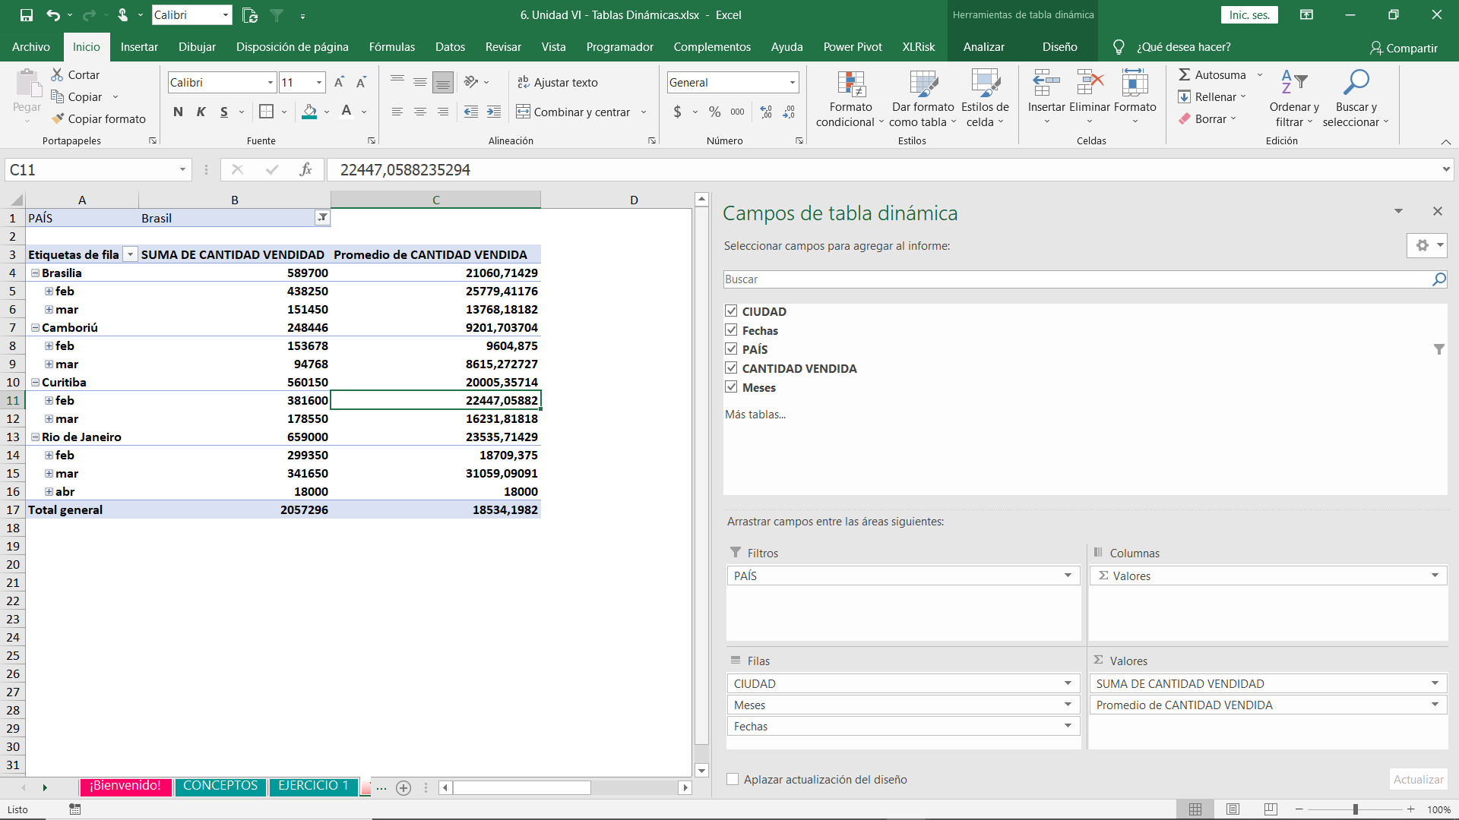

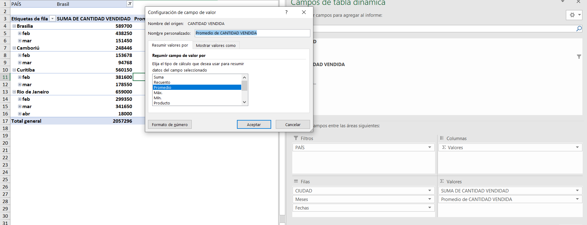

CAMPOS CALCULADOS
Los campos calculados sirven para realizar calculos en nuestra tabla dinámica sin alterar los datos de nuestra matriZ original. Esta herramienta está ubicada en la pestaña de "ANALIZAR" que aparece una vez creada la tabla dinámica. Se encuntra en el grupo de cálculos en en la lista desplegable de "CAMPOS, ELEMENTOS Y CONJUNTOS" Observación: Para habilitar esta pestaña primero debes crear la tabla dinámica y luego seleccionarla.

EJEMPLO. EJERCICIO 1.2
Insertamos los valores en cada campo tal como lo dice el enunciado, luego seleccionamos cualquier celda que forme parte de la tabla dinámica y vamos a la pestaña analizar, campos elementos y conjuntos, campos calulados. Una vez allí Seleccionamos el campo de Cantidad Vendida y le damos al botón llamado insertar campo, realizamos nuestra operación matemática de forma normal *15 (el formato de dolar se agrega después con formato de celdas) y le damos aceptar. Si te sale un error es porque debes borrar el 0' que se crea por defecto en el campo de fórmula. Puedes asignarle un nombre esecífico a la columna calculada si así lo deseas, si no, presionas en aceptar.

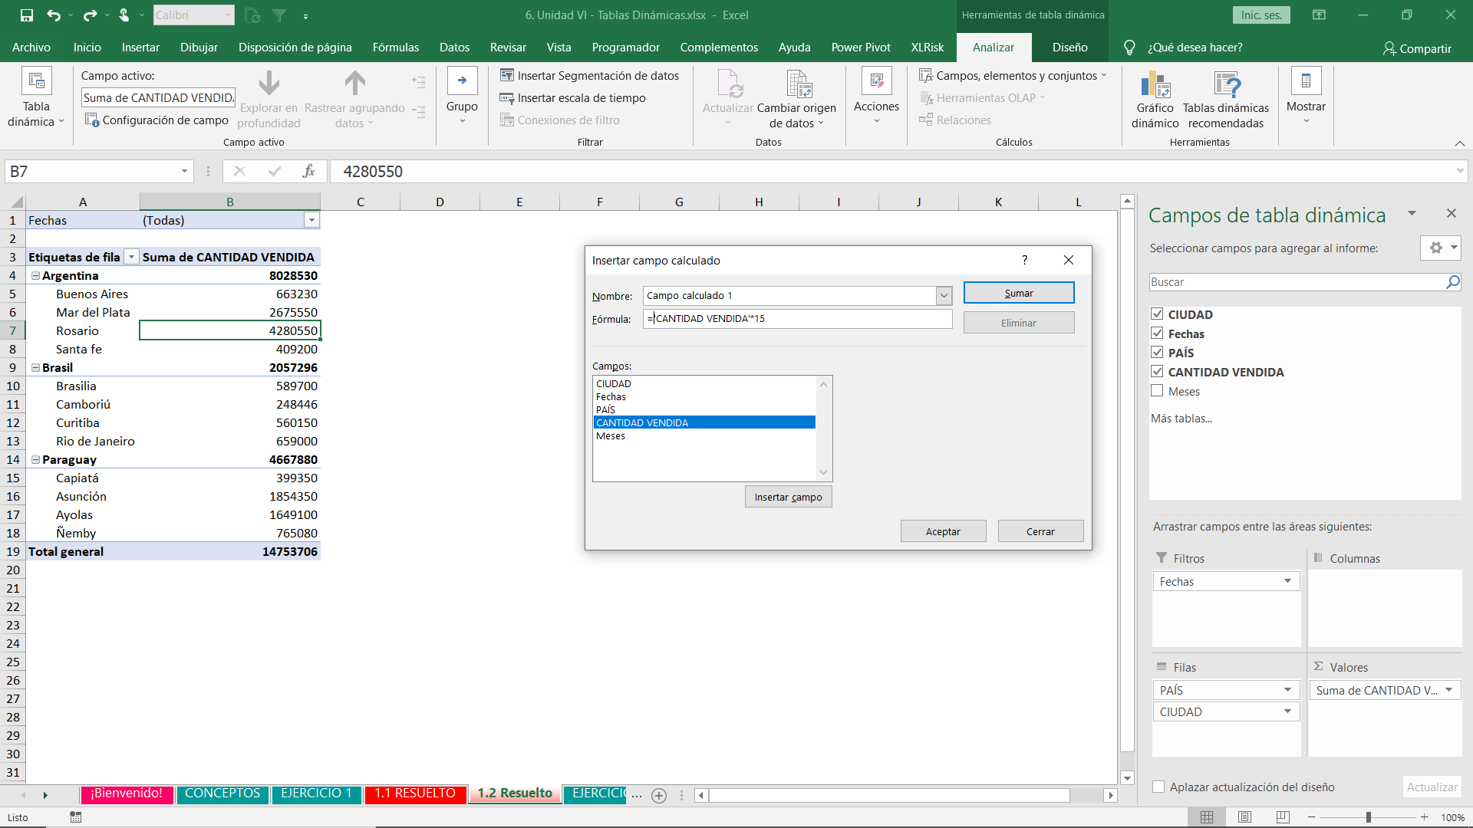

Resultado
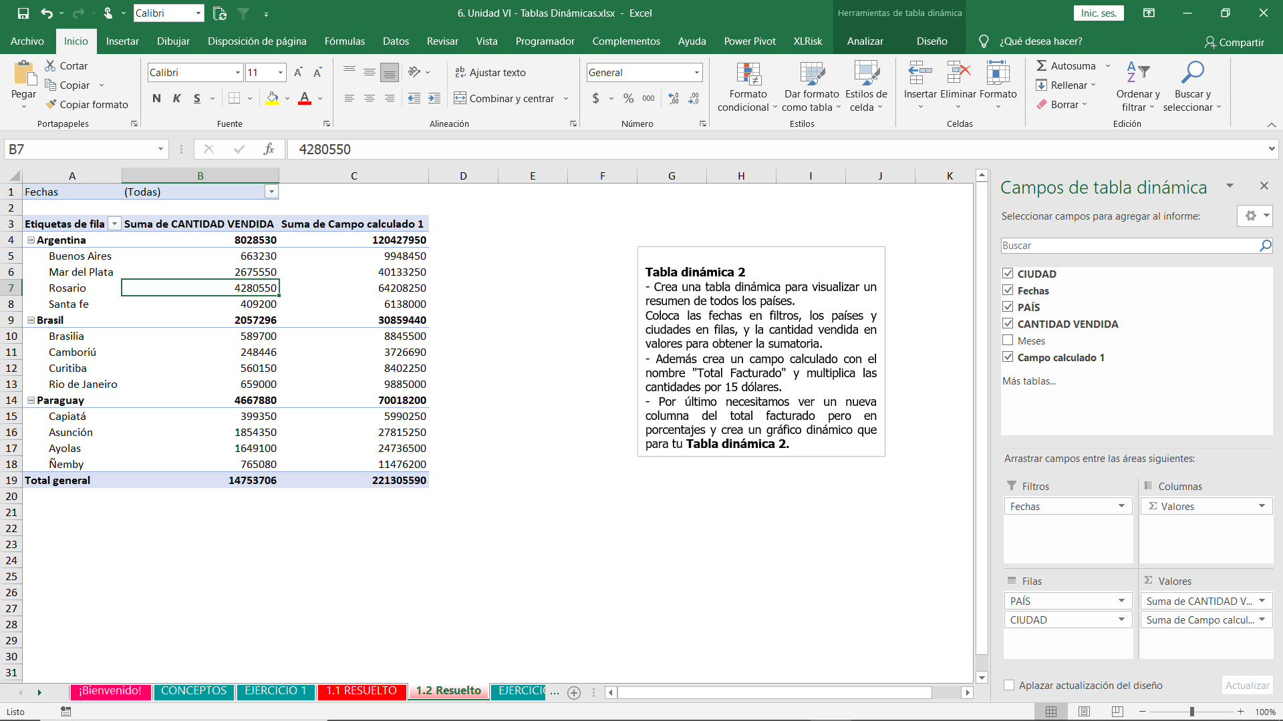

GRÁFICOS DINÁMICOS
Un gráfico dinámico es aquel que depende de una tabla dinámica. Esto quiere decir que conforme nuestra tabla dinámica se vaya actualizando (Nuevos datos) o vaya cambiando de aspecto por los filtros que le estemos asiganando, el gráfico cambiará. Para insertarlo, si ya tenemos una tabla dinámica creada, vamos a la pestaña insertar y hacemos clic en el gráfico que deseamos.

EJEMPLO. EJERCICIO 1.2
Insertamos un gráfico de pastel, y en diseño escogemos uno que cuente con los porcentajes. Luego minimizamos todos los filtros de nuestra tabla dinámica con el botón de - que se encuentra a lado de cada país y listo, ejercicio terminado. Con tu profesor puedes explorar nuevamente las diferentes configuraciones para editar los graficos, esto se desarrollo en curso de Excel Básico en la Unidad VI. Gráficos y Tablas.

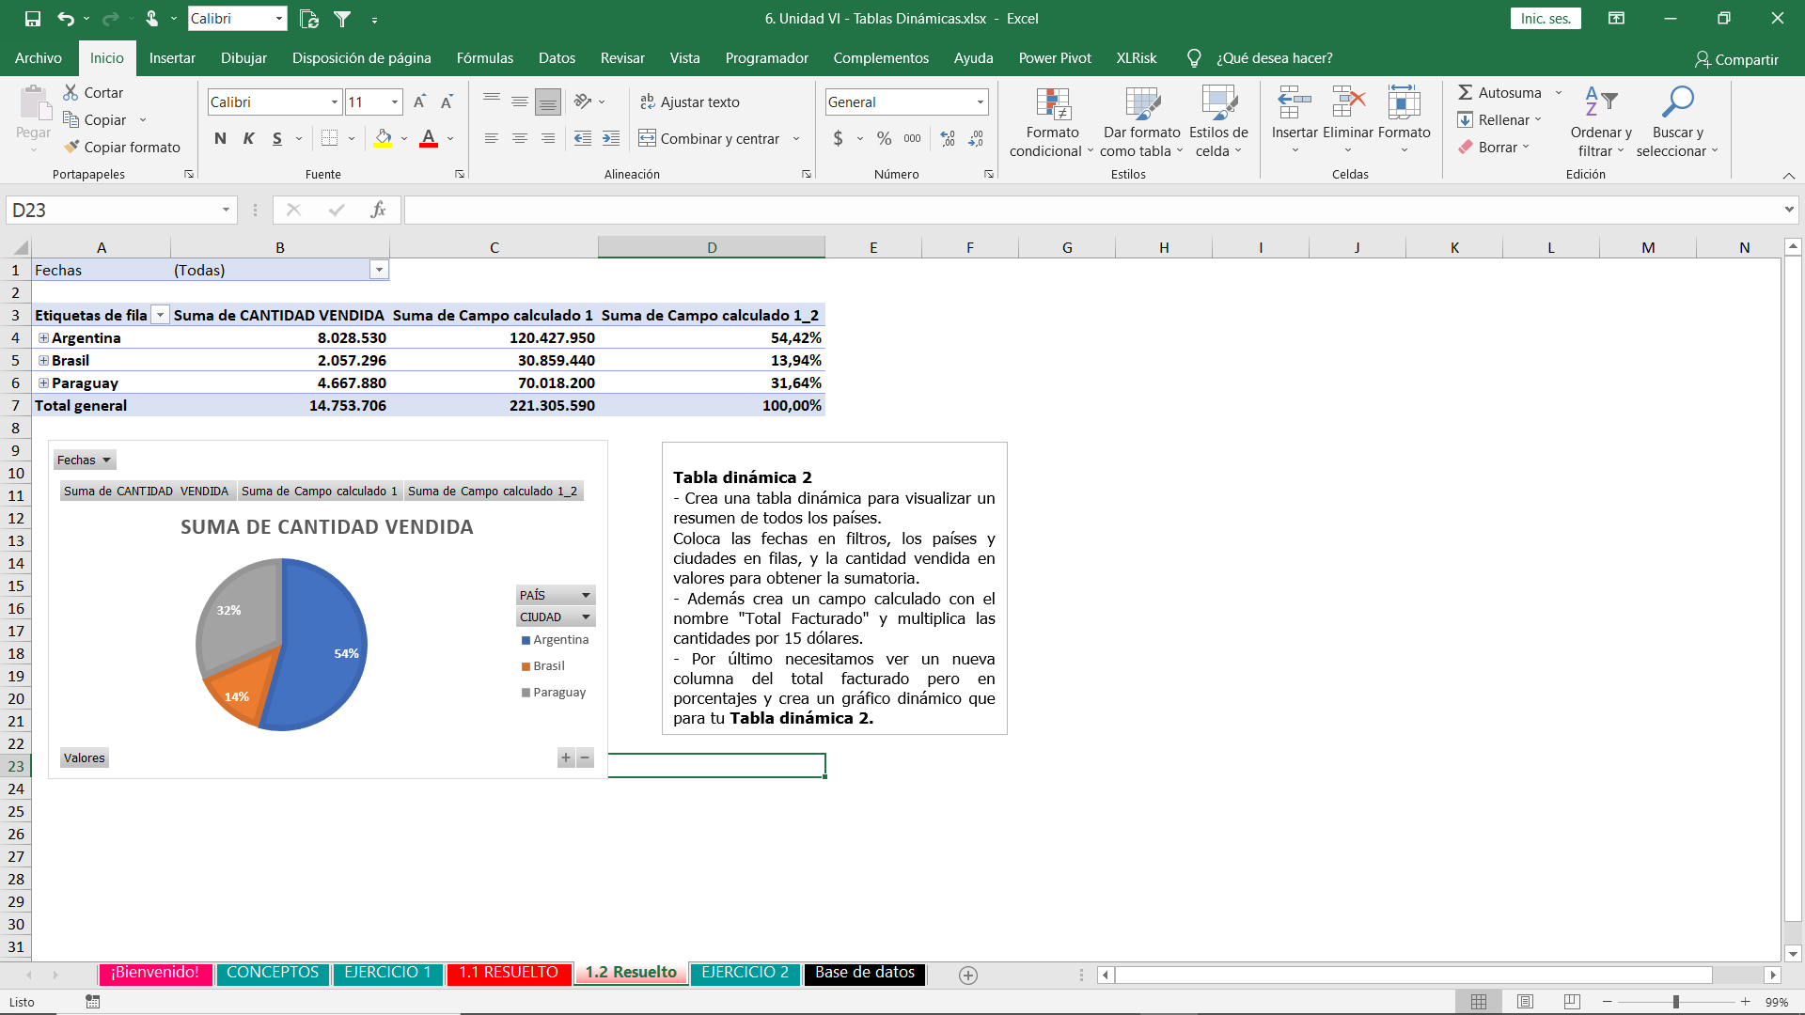

PLUS
Con ayuda de tu profesor exploren las nuevas pestañas que se generan al seleccionar una tabla dinámica y aclaren cualquier duda. La mejor forma de aprender es exporando.

EJERCICIO 1
 | DATOS DEL PRODUCTO "X"
Instrucciones

Observa los datos y desarrolla las siguientes tablas dinámicas.
Tabla dinamica 1
- Crea una tabla dinámica en donde se pueda visualizar la cantidad vendida solo por Brasil Necesitamos primero las ciudades y luegos las fechas en el sector de filas
Inserta dos veces las cantidades en el sector de valores, primero para la suma y luego muestra los valores como promedio del total general.
- Acompaña esta tabla dinámica con un gráfico a tu elección y dale un formato atractivo.
Tabla dinámica 2
- Crea una tabla dinámica para visualizar un resumen de todos los países.
Coloca las fechas en filtros, los países y ciudades en filas, y la cantidad vendida en valores para obtener la sumatoria.
- Además crea un campo calculado con el nombre "Total Facturado" y multiplica las cantidades por 15 dólares.
- Por último necesitamos ver un nueva columna del total facturado pero en porcentajes y crea un gráfico dinámico que para tu Tabla dinámica 2.
CREA LAS TABLAS EN HOJAS SEPARADAS
 | CIUDAD | Fechas | PAÍS | CANTIDAD VENDIDA
 | Rio de Janeiro | 2021-02-02 | Brasil | 10000
 | Asunción | 2021-02-02 | Paraguay | 120000
 | Ayolas | 2021-02-02 | Paraguay | 1180000
 | Santa fe | 2021-02-02 | Argentina | 10000
 | Camboriú | 2021-02-02 | Brasil | 118
 | Curitiba | 2021-02-02 | Brasil | 400
 | Buenos Aires | 2021-02-02 | Argentina | 10000
 | Capiatá | 2021-02-02 | Paraguay | 18000
 | Brasilia | 2021-02-02 | Brasil | 10000
 | Mar del Plata | 2021-02-02 | Argentina | 1180000
 | Ñemby | 2021-02-02 | Paraguay | 118000
 | Rosario | 2021-02-02 | Argentina | 400
 | Rio de Janeiro | 2021-02-02 | Brasil | 118000
 | Asunción | 2021-02-02 | Paraguay | 10000
 | Ayolas | 2021-02-02 | Paraguay | 600
 | Santa fe | 2021-02-02 | Argentina | 18000
 | Camboriú | 2021-02-02 | Brasil | 1180
 | Curitiba | 2021-02-02 | Brasil | 120000
 | Buenos Aires | 2021-02-02 | Argentina | 118000
 | Capiatá | 2021-02-02 | Paraguay | 118000
 | Brasilia | 2021-02-02 | Brasil | 18000
 | Mar del Plata | 2021-02-02 | Argentina | 1180000
 | Ñemby | 2021-02-02 | Paraguay | 400
 | Rosario | 2021-02-02 | Argentina | 120000
 | Rio de Janeiro | 2021-02-02 | Brasil | 400
 | Rio de Janeiro | 2021-02-02 | Brasil | 10000
 | Asunción | 2021-02-02 | Paraguay | 118000
 | Asunción | 2021-02-02 | Paraguay | 1000
 | Ayolas | 2021-02-02 | Paraguay | 350
 | Ayolas | 2021-02-02 | Paraguay | 10000
 | Santa fe | 2021-02-02 | Argentina | 118000
 | Santa fe | 2021-02-02 | Argentina | 400
 | Camboriú | 2021-02-02 | Brasil | 600
 | Camboriú | 2021-02-02 | Brasil | 1180
 | Curitiba | 2021-02-02 | Brasil | 10000
 | Curitiba | 2021-02-02 | Brasil | 750
 | Buenos Aires | 2021-02-02 | Argentina | 400
 | Buenos Aires | 2021-02-02 | Argentina | 18000
 | Capiatá | 2021-02-02 | Paraguay | 12000
 | Capiatá | 2021-02-02 | Paraguay | 18000
 | Brasilia | 2021-02-02 | Brasil | 118000
 | Brasilia | 2021-02-02 | Brasil | 18000
 | Mar del Plata | 2021-02-02 | Argentina | 600
 | Mar del Plata | 2021-02-15 | Argentina | 10000
 | Ñemby | 2021-02-15 | Paraguay | 350
 | Ñemby | 2021-02-15 | Paraguay | 10000
 | Rosario | 2021-02-15 | Argentina | 10000
 | Rosario | 2021-02-15 | Argentina | 1180000
 | Rio de Janeiro | 2021-02-15 | Brasil | 350
 | Asunción | 2021-02-15 | Paraguay | 600
 | Ayolas | 2021-02-15 | Paraguay | 900
 | Santa fe | 2021-02-15 | Argentina | 12000
 | Camboriú | 2021-02-15 | Brasil | 750
 | Curitiba | 2021-02-15 | Brasil | 750
 | Buenos Aires | 2021-02-15 | Argentina | 350
 | Capiatá | 2021-02-15 | Paraguay | 800
 | Brasilia | 2021-02-15 | Brasil | 750
 | Mar del Plata | 2021-02-15 | Argentina | 350
 | Ñemby | 2021-02-15 | Paraguay | 400
 | Rosario | 2021-02-15 | Argentina | 118000
 | Rio de Janeiro | 2021-02-15 | Brasil | 118000
 | Asunción | 2021-02-15 | Paraguay | 10000
 | Ayolas | 2021-02-15 | Paraguay | 120000
 | Santa fe | 2021-02-15 | Argentina | 800
 | Camboriú | 2021-02-15 | Brasil | 600
 | Curitiba | 2021-02-15 | Brasil | 18000
 | Buenos Aires | 2021-02-15 | Argentina | 400
 | Capiatá | 2021-02-22 | Paraguay | 450
 | Brasilia | 2021-02-22 | Brasil | 600
 | Mar del Plata | 2021-02-22 | Argentina | 900
 | Ñemby | 2021-02-22 | Paraguay | 118000
 | Rosario | 2021-02-22 | Argentina | 600
 | Rio de Janeiro | 2021-02-22 | Brasil | 350
 | Asunción | 2021-02-22 | Paraguay | 80000
 | Ayolas | 2021-02-22 | Paraguay | 750
 | Santa fe | 2021-02-22 | Argentina | 450
 | Camboriú | 2021-02-22 | Brasil | 350
 | Curitiba | 2021-02-22 | Brasil | 118000
 | Buenos Aires | 2021-02-22 | Argentina | 118000
 | Capiatá | 2021-02-22 | Paraguay | 10000
 | Brasilia | 2021-02-22 | Brasil | 12000
 | Mar del Plata | 2021-03-03 | Argentina | 750
 | Ñemby | 2021-03-03 | Paraguay | 218000
 | Rosario | 2021-03-03 | Argentina | 10000
 | Rio de Janeiro | 2021-03-03 | Brasil | 400
 | Asunción | 2021-03-03 | Paraguay | 1000
 | Ayolas | 2021-03-03 | Paraguay | 10000
 | Santa fe | 2021-03-03 | Argentina | 18000
 | Camboriú | 2021-03-03 | Brasil | 10000
 | Curitiba | 2021-03-03 | Brasil | 600
 | Buenos Aires | 2021-03-03 | Argentina | 10000
 | Capiatá | 2021-03-03 | Paraguay | 18000
 | Brasilia | 2021-03-04 | Brasil | 800
 | Mar del Plata | 2021-03-05 | Argentina | 10000
 | Ñemby | 2021-03-06 | Paraguay | 10000
 | Rosario | 2021-03-07 | Argentina | 1000
 | Rio de Janeiro | 2021-03-08 | Brasil | 1000
 | Asunción | 2021-03-09 | Paraguay | 1180000
 | Ayolas | 2021-03-10 | Paraguay | 350
 | Santa fe | 2021-03-11 | Argentina | 18000
 | Camboriú | 2021-03-12 | Brasil | 80000
 | Curitiba | 2021-03-13 | Brasil | 18000
 | Buenos Aires | 2021-03-04 | Argentina | 180
 | Capiatá | 2021-03-05 | Paraguay | 18000
 | Brasilia | 2021-03-06 | Brasil | 18000
 | Mar del Plata | 2021-03-07 | Argentina | 350
 | Ñemby | 2021-03-08 | Paraguay | 180
 | Rosario | 2021-03-09 | Argentina | 1180000
 | Rio de Janeiro | 2021-03-10 | Brasil | 118000
 | Asunción | 2021-03-11 | Paraguay | 10000
 | Ayolas | 2021-03-12 | Paraguay | 18000
 | Santa fe | 2021-03-13 | Argentina | 350
 | Camboriú | 2021-03-04 | Brasil | 118
 | Curitiba | 2021-03-05 | Brasil | 600
 | Buenos Aires | 2021-03-06 | Argentina | 118000
 | Capiatá | 2021-03-07 | Paraguay | 1000
 | Brasilia | 2021-03-08 | Brasil | 350
 | Mar del Plata | 2021-03-09 | Argentina | 118000
 | Ñemby | 2021-03-10 | Paraguay | 750
 | Rosario | 2021-03-11 | Argentina | 600
 | Rio de Janeiro | 2021-03-12 | Brasil | 12000
 | Asunción | 2021-03-13 | Paraguay | 10000
...

1.1 RESUELTO
PAÍS | Brasil

Observa los datos y desarrolla las siguientes tablas dinámicas.
Tabla dinamica 1
- Crea una tabla dinámica en donde se pueda visualizar la cantidad vendida solo por Brasil Necesitamos primero las ciudades y luegos las fechas en el sector de filas
Inserta dos veces las cantidades en el sector de valores, primero para la suma y luego muestra los valores como promedio del total general.
- Acompaña esta tabla dinámica con un gráfico a tu elección y dale un formato atractivo.
Etiquetas de fila | SUMA DE CANTIDAD VENDIDAD | Promedio de CANTIDAD VENDIDA
Brasilia | 589700 | 21060.714286
feb | 438250 | 25779.411765
mar | 151450 | 13768.181818
Camboriú | 248446 | 9201.7037037
feb | 153678 | 9604.875
mar | 94768 | 8615.2727273
Curitiba | 560150 | 20005.357143
feb | 381600 | 22447.058824
mar | 178550 | 16231.818182
Rio de Janeiro | 659000 | 23535.714286
feb | 299350 | 18709.375
mar | 341650 | 31059.090909
abr | 18000 | 18000
Total general | 2057296 | 18534.198198

1.2 Resuelto
Fechas | (Todas)

Etiquetas de fila | Suma de CANTIDAD VENDIDA | Suma de Campo calculado 1 | Suma de Campo calculado 1_2
Argentina | 8,028,530 | 120,427,950 | 54.42%
Brasil | 2,057,296 | 30,859,440 | 13.94%
Paraguay | 4,667,880 | 70,018,200 | 31.64%
Total general | 14,753,706 | 221,305,590 | 100.00%

Tabla dinámica 2
- Crea una tabla dinámica para visualizar un resumen de todos los países.
Coloca las fechas en filtros, los países y ciudades en filas, y la cantidad vendida en valores para obtener la sumatoria.
- Además crea un campo calculado con el nombre "Total Facturado" y multiplica las cantidades por 15 dólares.
- Por último necesitamos ver un nueva columna del total facturado pero en porcentajes y crea un gráfico dinámico que para tu Tabla dinámica 2.

EJERCICIO 2
Instrucciones | REPORTE TALENTO HUMANO EMPRESA "APRENDE MÁS S.A"
 | Fecha de ingreso | Apellidos, Nombres | Ciudad | Departamento | Edad | Ocupación
 | 2021-01-01 | González Perez, Mario | Mariano Roque Alonso | Central | 25 | Community Manager
 | 2020-01-01 | Urbieta Cantero, Lisandra | San Lorenzo | Central | 22 | Diseñador Gráfico
 | 2018-01-01 | Jimenez Ortigoza, Juan | Concepción | Concepción | 28 | Recepción
En tu entrevista de trabajo quieren poner a prueba tus habilidades de Excel ya que en tu curriculum habías colocado que manejas tablas dinámicas.
Es por eso que se te pide realizar lo siguiente.
1. Crea una tabla dinámica que calcule el aporte obrero mensual a I.P.S a ser descontado a los empleados, pero no debes alterar la tabla matriz (Recuerda que hay una herramienta que puedes utilizar para estos casos denominada campos calculados)
Para calcular este aporte debes multiplicar el salario bruto por 9%.
El orden de los campos de la tabla queda a tu criterio, pero las fechas deben ser los filtros.
2. Crea otra tabla dinámica que arroje el promedio de edad de los empleados, el promedio de sueldos en la empresa y utiliza como filtro la ocupación. (Segmentación de datos, pestaña analizar)
Para poder visualizar las columnas en promedios o porcentajes simplemente presiona clicc derecho sobre la columna de tu tabla dinámica y busca la opción de mostrar valores como o resumir valores por.
 | 2020-06-15 | Perez Presentado, Julian | Asunción | Central | 25 | Call Center
 | 2019-07-01 | Duré Giménez, Camila | San Lorenzo | Central | 24 | Call Center
 | 2018-04-24 | Genez Miranda, Justo | Asunción | Central | 29 | Project Manager
 | 2016-05-25 | Riqulme Ortiz, Carlos | Asunción | Central | 25 | Editor Audio Visual
 | 2020-05-12 | Sladivar Barreto, Karina | Lambaré | Central | 23 | Fotografía y Video
 | 2021-01-01 | Avalos Moreno, Sergio | Paraguari | Paraguarí | 27 | Soporte Técnico
 | 2014-07-05 | Irala Genez, Gustavo | Asunción | Central | 30 | CEO
 | 2015-05-05 | Soler Romero, Wilson | Encarnación | Itapúa | 29 | Gerente
 | 2015-05-05 | Ruiz Torales, José | Central | San Lorenzo | 35 | Gerente
 | 2021-01-01 | Peralta Aguirre, Maicol | Mariano Roque Alonso | Central | 33 | Community Manager
 | 2020-01-01 | Perez Sotelo, Mariana | San Lorenzo | Central | 39 | Diseñador Gráfico
 | 2018-01-01 | Acosta Ortega, Isidro | Concepción | Concepción | 38 | Recepción
 | 2020-06-15 | Orzusa Ponce, Edgardo | Asunción | Central | 31 | Call Center
 | 2019-07-01 | Santa Cruz, Roque | San Lorenzo | Central | 36 | Call Center
 | 2018-04-24 | Bosseli Acosta, Mario | Asunción | Central | 31 | Project Manager
 | 2016-05-25 | González, Derliz | Asunción | Central | 42 | Editor Audio Visual
 | 2020-05-12 | Pitta Giménez, Isidro | Lambaré | Central | 25 | Fotografía y Video
 | 2021-01-01 | Ortiz, Richardlison | Paraguari | Paraguarí | 37 | Soporte Técnico
 | 2014-07-05 | Ojeda, Braian | Asunción | Central | 45 | CEO
 | 2015-05-05 | Sosa, Ramón | Encarnación | Itapúa | 32 | Gerente
 | 2015-05-05 | Orteman, Sergio | Central | San Lorenzo | 25 | Gerente

2.1 Resuelto
Fecha de ingreso | (Todas)
En tu entrevista de trabajo quieren poner a prueba tus habilidades de Excel ya que en tu curriculum habías colocado que manejas tablas dinámicas.
Es por eso que se te pide realizar lo siguiente.
1. Crea una tabla dinámica que calcule el aporte obrero mensual a I.P.S a ser descontado a los empleados, pero no debes alterar la tabla matriz (Recuerda que hay una herramienta que puedes utilizar para estos casos denominada campos calculados)
Para calcular este aporte debes multiplicar el salario bruto por 9%.
El orden de los campos de la tabla queda a tu criterio, pero las fechas deben ser los filtros.
Etiquetas de fila | Promedio de Salario Bruto | Aporte 9%
Call Center | 1,125,000 | 405,000
CEO | 9,000,000 | 1,620,000
Community Manager | 4,000,000 | 720,000
Diseñador Gráfico | 3,750,000 | 675,000
Editor Audio Visual | 4,500,000 | 810,000
Fotografía y Video | 5,850,000 | 1,053,000
Gerente | 6,750,000 | 2,430,000
Project Manager | 5,500,000 | 990,000
Recepción | 2,300,000 | 414,000
Soporte Técnico | 2,000,000 | 360,000
Total general | 4,387,500 | 9,477,000

2.2 Resuelto
(Todas)

2. Crea otra tabla dinámica que arroje el promedio de edad de los empleados, el promedio de sueldos en la empresa y utiliza como filtro la ocupación. (Segmentación de datos)
Para poder visualizar las columnas en promedios o porcentajes simplemente presiona clic derecho sobre la columna de tu tabla dinámica y busca la opción de mostrar valores como o resumir valores por.
Suma de Edad | Suma de Salario Bruto
27 | 2500000
24 | 2300000
29 | 5000000
25 | 3000000
30 | 8000000
28 | 2300000
25 | 2300000
25 | 4000000
35 | 6500000
23 | 2700000
29 | 6500000
22 | 3500000
322 | 48600000

